1.รวม
โครงการภายใต้เป้าหมายแผนแม่บทย่อย: 070104 การเดินทางด้วยระบบขนส่งสาธารณะในเขตเมืองเพิ่มขึ้น
กรุณา Log in เข้าระบบ eMENSCR ก่อนดำเนินการ Click ที่ link โครงการนั้น ๆ
หมายเหตุ : หากไม่ Login จะไม่สามารถดูรายละเอียดโครงการได้
โครงการที่ปรากฎเป็นโครงการที่ผ่านการอนุมัติจากผู้บริหาร (M7) ของหน่วยงานเท่านั้น (ข้อมูล ณ เดือนมิถุนายน 2566)

ชื่อโครงการ / การดำเนินงาน | ปีงบประมาณ | วันที่เริ่มต้นโครงการ | วันที่สิ้นสุดโครงการ | หน่วยงานระดับกองหรือเทียบเท่า | หน่วยงานระดับกรมหรือเทียบเท่า | หน่วยงานระดับกระทรวงหรือเทียบเท่า | ประเภทโครงการ | องค์ประกอบ | ปัจจัย
1.1.8 โครงการรถไฟฟ้าสายสีม่วง ช่วงเตาปูน - ราษฎร์บูรณะ (วงแหวนกาญจนาภิเษก) | 2553 | กุมภาพันธ์ 2553 | มีนาคม 2570 | ฝ่ายวิศวกรรมและสถาปัตยกรรม | การรถไฟฟ้าขนส่งมวลชนแห่งประเทศไทย | กระทรวงคมนาคม |  | 070104V01 | 070104V01F02
2566_1.1.8 โครงการรถไฟฟ้าสายสีม่วง ช่วงเตาปูน - ราษฎร์บูรณะ (วงแหวนกาญจนาภิเษก) | 2553 | กุมภาพันธ์ 2553 | ธันวาคม 2570 | ฝ่ายนโยบายและยุทธศาสตร์ | การรถไฟฟ้าขนส่งมวลชนแห่งประเทศไทย | กระทรวงคมนาคม | ข้อเสนอโครงการสำคัญ 2566 ที่ผ่านเข้ารอบ | 070104V01 | 070104V01F02
1.1.7 โครงการรถไฟฟ้าสายสีส้ม ส่วนตะวันตก ช่วงบางขุนนนท์ - ศูนย์วัฒนธรรมแห่งประเทศไทย | 2554 | พฤศจิกายน 2553 | พฤษภาคม 2570 | ฝ่ายพัฒนาโครงการรถไฟฟ้า | การรถไฟฟ้าขนส่งมวลชนแห่งประเทศไทย | กระทรวงคมนาคม |  | 070104V01 | 070104V01F02
2566_1.1.7 โครงการรถไฟฟ้าสายสีส้ม ส่วนตะวันตก ช่วงบางขุนนนท์ - ศูนย์วัฒนธรรมแห่งประเทศไทย | 2554 | พฤศจิกายน 2553 | กันยายน 2570 | ฝ่ายนโยบายและยุทธศาสตร์ | การรถไฟฟ้าขนส่งมวลชนแห่งประเทศไทย | กระทรวงคมนาคม | ข้อเสนอโครงการสำคัญ 2566 ที่ผ่านเข้ารอบ | 070104V01 | 070104V01F02
โครงการระบบรถไฟชานเมืองสายสีแดง ช่วงบางซื่อ - รังสิต | 2556 | มกราคม 2556 | กันยายน 2564 | สำนักงานนโยบายแผนวิจัยและพัฒนา | การรถไฟแห่งประเทศไทย | กระทรวงคมนาคม |  | 070104V01 | 070104V01F02
โครงการจัดทำระบบศูนย์บริหารจัดการรายได้กลาง (Central Clearing House : CCH) | 2558 | กุมภาพันธ์ 2558 | ธันวาคม 2565 | สํานักงานโครงการบริหารจัดการระบบตั๋วร่วม | สำนักงานนโยบายและแผนการขนส่งและจราจร | กระทรวงคมนาคม |  | 070104V05 | 070104V05F01
1.1.4 โครงการรถไฟฟ้าสายสีเขียว (เหนือ) ช่วงหมอชิต - สะพานใหม่ - คูคต | 2558 | มิถุนายน 2558 | เมษายน 2562 | ฝ่ายบริหารงานก่อสร้าง 2 | การรถไฟฟ้าขนส่งมวลชนแห่งประเทศไทย | กระทรวงคมนาคม |  | 070104V01 | 070104V01F02
การจัดตั้งหน่วยงานบริหารจัดการและบำรุงรักษาระบบตั๋วร่วม (Common Ticketing Company : CTC) | 2560 | พฤศจิกายน 2559 | กันยายน 2560 | สํานักงานโครงการบริหารจัดการระบบตั๋วร่วม | สำนักงานนโยบายและแผนการขนส่งและจราจร | กระทรวงคมนาคม |  | 070104V03 | 070104V03F01
การจัดทำและขับเคลื่อนแผนแม่บทการพัฒนาระบบการจราจรและขนส่งอัจฉริยะในเขตกรุงเทพมหานครและปริมณฑล (Intelligent Transport System: ITS) พ.ศ. 2561-2570 | 2560 | มกราคม 2560 | ตุลาคม 2570 | ศูนย์เทคโนโลยีสารสนเทศการขนส่งและจราจร | สำนักงานนโยบายและแผนการขนส่งและจราจร | กระทรวงคมนาคม |  | 070104V05 | 070104V05F01
4.1.3 โครงการความร่วมมือกับหน่วยงานภายนอกในการแลกเปลี่ยนองค์ความรู้และพัฒนาองค์ความรู้ด้านรถไฟฟ้าขนส่งมวลชน | 2560 | ตุลาคม 2559 | กันยายน 2565 | ฝ่ายพัฒนาโครงการรถไฟฟ้า | การรถไฟฟ้าขนส่งมวลชนแห่งประเทศไทย | กระทรวงคมนาคม |  | 070104V05 | 070104V05F01
1.2.2 โครงการเตรียมความพร้อมสำหรับการใช้ตั๋วร่วม | 2560 | สิงหาคม 2560 | พฤษภาคม 2566 | ฝ่ายธุรกิจบัตรโดยสาร | การรถไฟฟ้าขนส่งมวลชนแห่งประเทศไทย | กระทรวงคมนาคม |  | 070104V03 | 070104V03F01
1.1.5 โครงการรถไฟฟ้าสายสีชมพู ช่วงแคราย - มีนบุรี | 2560 | ตุลาคม 2559 | กันยายน 2565 | ฝ่ายพัฒนาโครงการรถไฟฟ้า | การรถไฟฟ้าขนส่งมวลชนแห่งประเทศไทย | กระทรวงคมนาคม |  | 070104V01 | 070104V01F02
1.1.1 โครงการระบบขนส่งมวลชนจังหวัดภูเก็ต | 2560 | สิงหาคม 2560 | มิถุนายน 2569 | ฝ่ายพัฒนาโครงการรถไฟฟ้า | การรถไฟฟ้าขนส่งมวลชนแห่งประเทศไทย | กระทรวงคมนาคม |  | 070104V01 | 070104V01F02
1.1.13 โครงการระบบขนส่งมวลชนจังหวัดเชียงใหม่ สายสีแดง (โรงพยาบาลนครพิงค์ - แยกแม่เหียะสมานสามัคคี) | 2560 | สิงหาคม 2560 | มกราคม 2571 | ฝ่ายพัฒนาโครงการรถไฟฟ้า | การรถไฟฟ้าขนส่งมวลชนแห่งประเทศไทย | กระทรวงคมนาคม |  | 070104V01 | 070104V01F02
การจัดทำและขับเคลื่อนแผนแม่บทบูรณาการพัฒนาระบบการจราจรในเขตกรุงเทพมหานครและปริมณฑล | 2560 | เมษายน 2560 | เมษายน 2561 | กองจัดการจราจรทางบก | สำนักงานนโยบายและแผนการขนส่งและจราจร | กระทรวงคมนาคม |  | 070104V05 | 070104V05F01
การจัดทำและขับเคลื่อนแผนแม่บทระบบจอดแล้วจรในเขตกรุงเทพมหานครและปริมณฑล | 2560 | เมษายน 2560 | ตุลาคม 2560 | กองจัดการจราจรทางบก | สำนักงานนโยบายและแผนการขนส่งและจราจร | กระทรวงคมนาคม |  | 070104V05 | 070104V05F01
1.2.4 โครงการพัฒนาระบบเชื่อมต่อการเดินทาง (ท่าเรือพระนั่งเกล้า) | 2560 | กรกฎาคม 2560 | มีนาคม 2564 | ฝ่ายพัฒนาธุรกิจ | การรถไฟฟ้าขนส่งมวลชนแห่งประเทศไทย | กระทรวงคมนาคม |  | 070104V01 | 070104V01F02
2566_1.1.1 โครงการระบบขนส่งมวลชนจังหวัดภูเก็ต ช่วงท่าอากาศยานนานาชาติภูเก็ต - ห้าแยกฉลอง | 2560 | สิงหาคม 2560 | ธันวาคม 2569 | ฝ่ายนโยบายและยุทธศาสตร์ | การรถไฟฟ้าขนส่งมวลชนแห่งประเทศไทย | กระทรวงคมนาคม | ข้อเสนอโครงการสำคัญ 2566 ที่ผ่านเข้ารอบ | 070104V01 | 070104V01F02
2566_1.1.13 โครงการระบบขนส่งมวลชนจังหวัดเชียงใหม่ (สายสีแดง) ช่วงโรงพยาบาลนครพิงค์ - แยกแม่เหียะสมานสามัคคี | 2560 | สิงหาคม 2560 | กุมภาพันธ์ 2571 | ฝ่ายนโยบายและยุทธศาสตร์ | การรถไฟฟ้าขนส่งมวลชนแห่งประเทศไทย | กระทรวงคมนาคม | ข้อเสนอโครงการสำคัญ 2566 ที่ผ่านเข้ารอบ | 070104V01 | 070104V01F02
โครงการเพิ่มประสิทธิภาพและความปลอดภัยในการใช้รถโดยสารสาธารณะในสถานีขนส่งผู้โดยสารจังหวัดปราจีนบุรี | 2561 | มิถุนายน 2561 | มีนาคม 2562 | สำนักการขนส่งผู้โดยสาร | กรมการขนส่งทางบก | กระทรวงคมนาคม |  | 070104V02 | 070104V02F02
การพัฒนาการใช้วัสดุไฮบริดนาโนไทเทเนียมไดออกไซด์ในระบบการขนส่งแบบราง | 2561 | ตุลาคม 2560 | กันยายน 2561 | คณะวิศวกรรมศาสตร์ | มหาวิทยาลัยเทคโนโลยีราชมงคลธัญบุรี | กระทรวงการอุดมศึกษา วิทยาศาสตร์ วิจัยและนวัตกรรม |  | 070104V01 | 070104V01F04
การพัฒนาระบบนำทางการเดินทางด้วยขนส่งสาธารณะภายในกรุงเทพมหานครและปริมณฑล | 2561 | มีนาคม 2561 | มีนาคม 2562 | ศูนย์เทคโนโลยีสารสนเทศการขนส่งและจราจร | สำนักงานนโยบายและแผนการขนส่งและจราจร | กระทรวงคมนาคม |  | 070104V03 | 070104V03F05
การสำรวจความพึงพอใจของผู้ใช้บริการขนส่งทางน้ำ | 2561 | ตุลาคม 2560 | กันยายน 2564 | สำนักแผนงาน | กรมเจ้าท่า | กระทรวงคมนาคม |  | 070104V05 | 070104V05F02
โครงการปรับปรุงเส้นทางและข้อกำหนดให้บริการรถโดยสารประจำทางภายในกรุงเทพฯและปริมณฑลตามแผนปฏิรูปเส้นทางรถโดยสารประจำทาง | 2561 | ตุลาคม 2560 | กันยายน 2561 | กองบริหารรถโดยสารประจำทางพื้นที่กรุงเทพมหานคร | กรมการขนส่งทางบก | กระทรวงคมนาคม |  | 070104V05 | 070104V05F05
4.2.4 โครงการแผนการจัดการความรู้ด้านการเดินรถไฟฟ้า | 2561 | ตุลาคม 2560 | กันยายน 2565 | ฝ่ายปฏิบัติการ | การรถไฟฟ้าขนส่งมวลชนแห่งประเทศไทย | กระทรวงคมนาคม |  | 070104V05 | 070104V05F02
โครงการศึกษาพัฒนาระบบฐานข้อมูลปริมาณผู้โดยสารเพื่อเพิ่มประสิทธิภาพและความปลอดภัยของรถโดยสารประจำทาง | 2561 | สิงหาคม 2561 | กันยายน 2562 | สำนักการขนส่งผู้โดยสาร | กรมการขนส่งทางบก | กระทรวงคมนาคม |  | 070104V05 | 070104V05F02
1.1.14 โครงการระบบขนส่งมวลชนจังหวัดนครราชสีมา สายสีเขียว (ตลาดเซฟวัน – สถานคุ้มครองและพัฒนาอาชีพบ้านนารีสวัสดิ์) | 2561 | มกราคม 2561 | มกราคม 2571 | ฝ่ายพัฒนาโครงการรถไฟฟ้า | การรถไฟฟ้าขนส่งมวลชนแห่งประเทศไทย | กระทรวงคมนาคม |  | 070104V01 | 070104V01F02
การบริการรถโดยสารเชื่อมต่อแบบ Feeder Services | 2561 | ตุลาคม 2560 | กันยายน 2562 | กองวางแผนกลยุทธ์ | บริษัท ขนส่ง จำกัด | กระทรวงคมนาคม |  | 070104V01 | 070104V01F01
โครงการจัดซื้อรถโดยสารใช้เชื้อเพลิงก๊าซธรรมชาติ (NGV) จำนวน 489 คัน | 2561 | ตุลาคม 2560 | มีนาคม 2562 | สำนักแผนงาน | องค์การขนส่งมวลชนกรุงเทพ | กระทรวงคมนาคม |  | 070104V01 | 070104V01F04
การพัฒนาอสังหาริมทรัพย์พื้นที่สถานีเดินรถโดยสารขนาดเล็ก (จตุจักร) | 2561 | ตุลาคม 2560 | กันยายน 2562 | กองวางแผนกลยุทธ์ | บริษัท ขนส่ง จำกัด | กระทรวงคมนาคม |  | 070104V02 | 070104V02F05
4.2.5 โครงการจัดตั้งศูนย์ฝึกอบรมบุคลากรในระบบราง | 2561 | มิถุนายน 2561 | ธันวาคม 2562 | ฝ่ายปฏิบัติการ | การรถไฟฟ้าขนส่งมวลชนแห่งประเทศไทย | กระทรวงคมนาคม |  | 070104V05 | 070104V05F02
โครงการศึกษาจัดทำมาตรฐานการวิเคราะห์ผลกระทบด้านการจราจร (Traffic Impact Assessment) | 2561 | มิถุนายน 2561 | มิถุนายน 2562 | กองจัดการจราจรทางบก | สำนักงานนโยบายและแผนการขนส่งและจราจร | กระทรวงคมนาคม |  | 070104V05 | 070104V05F02
2566_1.1.14 โครงการระบบขนส่งมวลชนจังหวัดนครราชสีมา (สายสีเขียว) ช่วงตลาดเซฟวัน - สถานคุ้มครองและพัฒนาอาชีพบ้านนารีสวัสดิ์ | 2561 | มกราคม 2561 | กุมภาพันธ์ 2571 | ฝ่ายนโยบายและยุทธศาสตร์ | การรถไฟฟ้าขนส่งมวลชนแห่งประเทศไทย | กระทรวงคมนาคม | ข้อเสนอโครงการสำคัญ 2566 ที่ผ่านเข้ารอบ | 070104V01 | 070104V01F02
การพัฒนาเมืองกับระบบโครงสร้างพื้นฐานด้านคมนาคมขนส่ง | 2562 | ตุลาคม 2561 | สิงหาคม 2563 | กองพัฒนาระบบการขนส่งและจราจร | สำนักงานนโยบายและแผนการขนส่งและจราจร | กระทรวงคมนาคม |  | 070104V05 | 070104V05F04
โครงการก่อสร้างสถานีขนส่งผู้โดยสารจังหวัดนครนายก (2562) | 2562 | มีนาคม 2562 | พฤษภาคม 2563 | สำนักการขนส่งผู้โดยสาร | กรมการขนส่งทางบก | กระทรวงคมนาคม |  | 070104V01 | 070104V01F02
การปรับปรุงเส้นทางและข้อกำหนดการให้บริการรถโดยสารประจำทาง (ปีงบประมาณ พ.ศ.2562) | 2562 | ตุลาคม 2561 | กันยายน 2562 | สำนักการขนส่งผู้โดยสาร | กรมการขนส่งทางบก | กระทรวงคมนาคม |  | 070104V05 | 070104V05F05
โครงการศึกษาเพื่อจัดทำระบบสารสนเทศและฐานข้อมูลเพื่อการกำกับดูแลและการประเมินผลการประกอบการของเส้นทางรถโดยสารประจำทางหมวด 1 และหมวด 4 ในเขตกรุงเทพมหานครและปริมณฑล | 2562 | ตุลาคม 2561 | กันยายน 2562 | สำนักการขนส่งผู้โดยสาร | กรมการขนส่งทางบก | กระทรวงคมนาคม |  | 070104V05 | 070104V05F02
...

3.Pivot vc
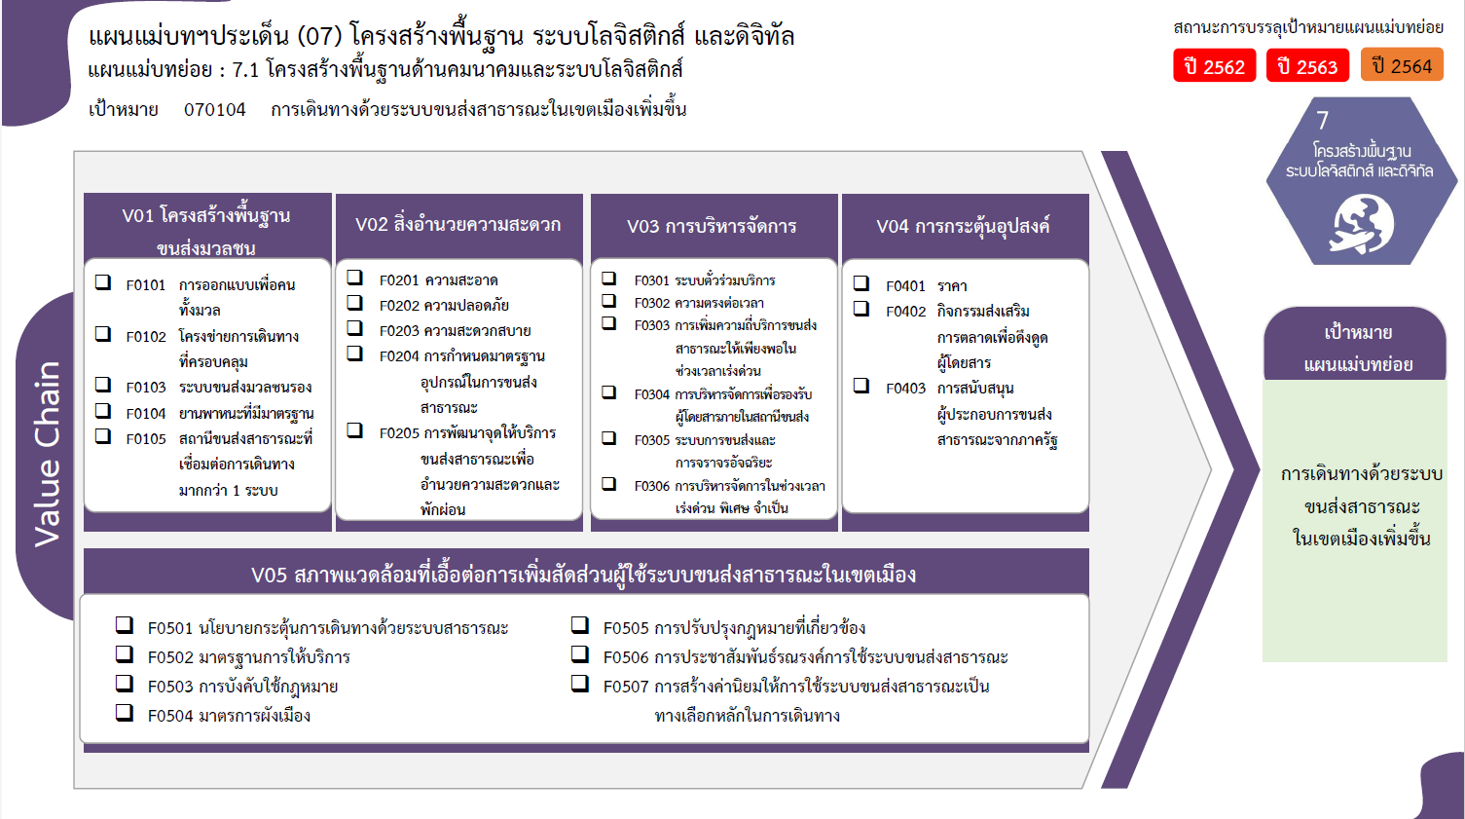
...
2561 | 2562 | 2563 | 2564 | 2565 | รวมจำนวนโครงการทั้งหมด
5 | 32 | 26 | 31 | 29 | 135
1 |  |  |  | 7 | 8
2 | 30 | 25 | 27 | 16 | 112
 |  |  | 1 | 6 | 7
2 | 2 | 1 | 2 |  | 7
8 โครงการ
0 โครงการ
35 โครงการ
4 โครงการ
4 โครงการ
0 โครงการ
 |  |  | 1 |  | 1
9 โครงการ
4 โครงการ
2 | 1 | 18 | 25 | 9 | 55
112 โครงการ
1 โครงการ
1 |  | 7 | 22 | 5 | 35
7 โครงการ
0 โครงการ
3 โครงการ
 | 1 | 2 | 3 | 3 | 9
7 โครงการ
4 โครงการ
1 |  | 9 |  | 1 | 11
1 โครงการ
11 โครงการ
3 โครงการ
1 |  | 1 | 8 | 5 | 17
1 โครงการ
 |  | 1 |  | 1 | 4
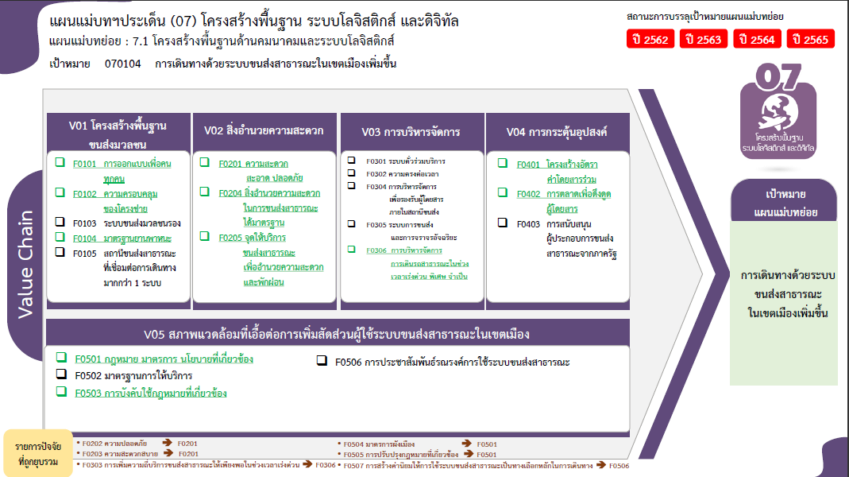
 |  |  | 4 |  | 4
 |  |  |  | 1 | 1
14 โครงการ
2 โครงการ
 |  |  | 2 | 2 | 4
20 โครงการ
2 โครงการ
1 |  |  | 1 | 1 | 3
1 โครงการ
18 โครงการ
 |  |  | 1 |  | 1
2 โครงการ
รวมทั้งสิ้น 271 โครงการ
 |  | 3 | 2 | 2 | 7
 |  |  | 2 | 2 | 4
 |  | 3 |  |  | 3
6 | 14 | 5 | 4 | 23 | 57
 | 3 |  |  | 6 | 14
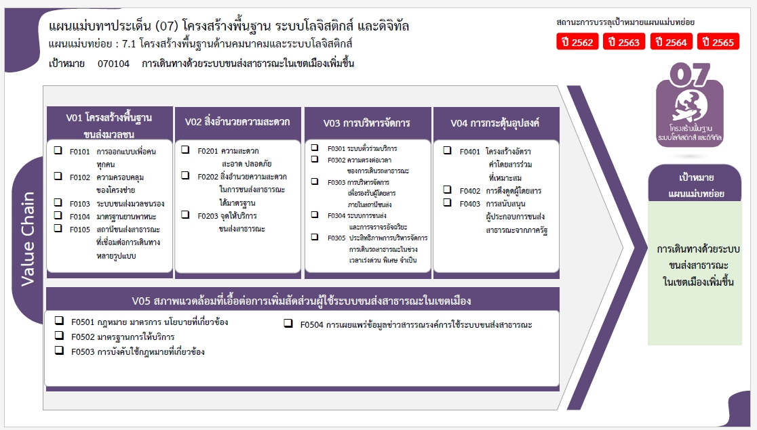
5 | 8 | 5 | 2 |  | 20
 | 1 |  |  |  | 1
1 | 1 |  |  |  | 2
 | 1 |  |  | 1 | 2
 |  |  | 2 | 16 | 18
14 | 47 | 53 | 70 | 68 | 271

4 โครงการ
44 โครงการ
4 โครงการ
0 โครงการ
8 โครงการ
112 โครงการ
0 โครงการ
4 โครงการ
4 โครงการ
7 โครงการ
7 โครงการ
11 โครงการ
3 โครงการ
3 โครงการ

2 โครงการ
1 โครงการ

17 โครงการ
20 โครงการ
20 โครงการ
0 โครงการ

รวมทั้งสิ้น 271 โครงการ

